Sheet1
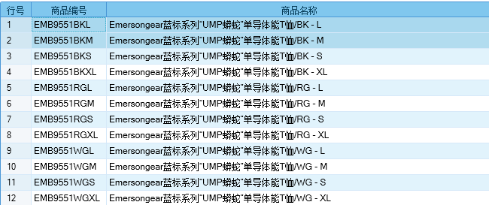
基本类型
品牌： | Emersongear BlueLabel | 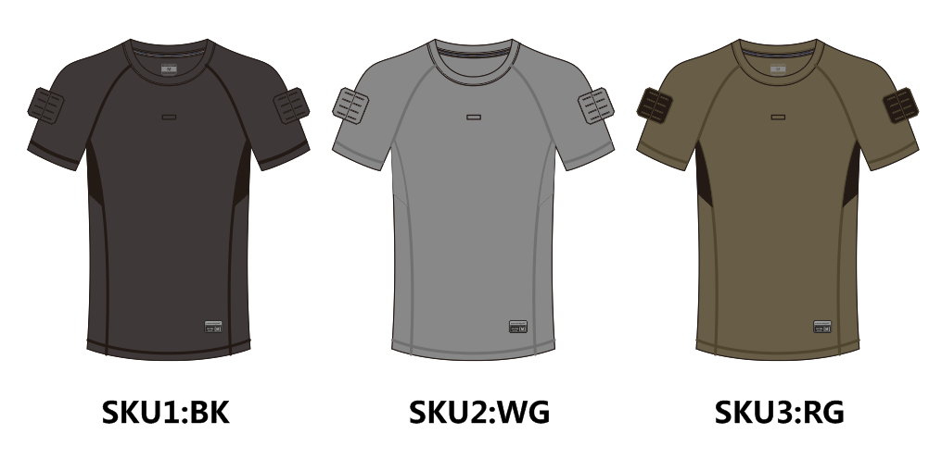
品名: | EMERSONGEAR蓝标系列“UMP蟒蛇”单导体能T裇
款号: | EMB9551
主料（成分）: | 60%涤纶+40%丙纶
拼接料（网布）： | 100%涤纶
尺寸: | S/M/L/XL
颜色： | BK/WG/RG
功能: | 四面弹力 / 运动剪裁 / 快干透气 / 吸湿排汗 / 单向导湿 / 抗菌除臭
场景（选填）: | 射击 / 户外 / 街头 / 城市 / 健身 / 商旅 / 通勤 / 徒步 / 露营 / 跑步
包装 | 透明塑料袋
毛重 | 0.164kg
净重 | 0.155kg
成品部位尺寸表(单位：英寸/厘米)
尺码 部位 | S | S | M | M | L | L | XL | XL
 | 英寸 | 厘米 | 英寸 | 厘米 | 英寸 | 厘米 | 英寸 | 厘米
衣长（后中） | 27.125 | 68.8975 | 27.75 | 70.485 | 28.375 | 72.0725 | 29 | 73.66
领围（全围） | 17.875 | 45.4025 | 18.25 | 46.355 | 18.625 | 47.3075 | 19 | 48.26
胸围（全围） | 37.75 | 95.885 | 39.75 | 100.965 | 41.75 | 106.045 | 43.75 | 111.125
脚围（全围） | 38 | 96.52 | 40 | 101.6 | 42 | 106.68 | 44 | 111.76
袖长（领窝至袖口量） | 12.875 | 32.7025 | 13.5 | 34.29 | 14.125 | 35.8775 | 14.75 | 37.465
袖口（全围） | 15.5 | 39.37 | 16 | 40.64 | 16.5 | 41.91 | 17 | 43.18
身高(单位：CM) | 166-170 |  | 171-175 |  | 171-175 |  | 176-180
体重（单位:kg) | 56-60 |  | 61-65 |  | 66-70 |  | 71-75
关键字

功能面料：产品布料成分60%涤纶+40%丙纶，具有亲肤，吸湿排汗，高弹的特性，应付大幅度动作毫无难度。
运动剪裁：设计方面摒弃了老旧的裁剪方式，取而代之的是考虑到人体运动关节及肌肉结构的剪裁方式。

产品文案
EMERSONGEAR蓝标系列“UMP蟒蛇”单导体能T裇定位是高科技材料运动体能T-SHIRT，它能为您胜任大部分以运动为基础的使用需求。产品布料成分60%涤纶+40%丙纶，具有亲肤，吸湿排汗，高弹的特性，应付大幅度动作毫无难度。面料纹路具有如蟒蛇一般的菱格，所以取名蟒蛇。希望产品能像皮肤一样毫无束缚感。设计方面摒弃了老旧的裁剪方式，取而代之的是考虑到人体运动关节及肌肉结构的剪裁方式。

